Worksheet
 |  |  |  |  | 8 (812) 565 05 34 |  |  | sales@miniworks.ru
 |  |  |  |  | Уфа |  |  | отдел продаж
 |  |  | Адрес |  |  |  |  | Режим работы
 |  |  | Санкт-Петербург, улица Маршала Новикова, 28Е |  |  |  |  | Пн – Пт: с 8:00 до 18:00
ЛП8-53-29ЧЕ
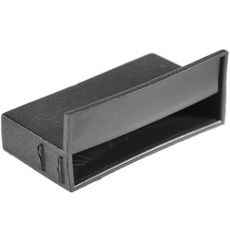 |  | 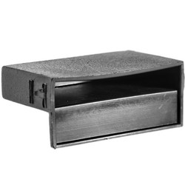 |  | 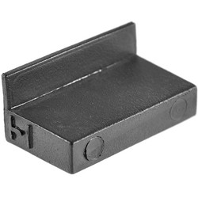
Артикул |  | Цвет |  | от 10000 | от 5000 | от 1000 | от 500 | от 100 | розница | Наличие на 07.08.2026
ЛП8-53-29ЧЕ |  | черный |  | 3.50р. | 3.70р. | 4.00р. | 4.90р. | 5.60р. | 7.00р. | 20609
ЛП8-53-29БЕ |  | белый |  | 4.20р. | 4.44р. | 4.80р. | 5.88р. | 6.72р. | 8.40р. | —
ЛП8-53-29СЕ |  | серый |  | 4.20р. | 4.44р. | 4.80р. | 5.88р. | 6.72р. | 8.40р. | —
 | Все цены указаны в рублях и включают в себя НДС. Все цены указаны при условии 100% предоплаты и действительны в течение 5 дней. Все цены указаны при условии самовывоза продукции со склада в г. Уфа (для иногородних клиентов доставка до склада ТК в г. Уфа бесплатна). Все цены указаны за стандартный цвет для каждого вида изделия (изменение цвета на любой из предлагаемой палитры +20% к стоимости, изменение цвета на любой по системе RAL +50% к стоимости). О возможных сроках поставки заказного товара, необходимо уточнять заранее

